異常系
 | 2.全項目空欄の場合 | 4.電話番号、メールアドレス空欄の場合 | 5.氏名、メールアドレス空欄の場合 | 3.氏名、電話番号空欄の場合 |  | 8.メールアドレス空欄の場合
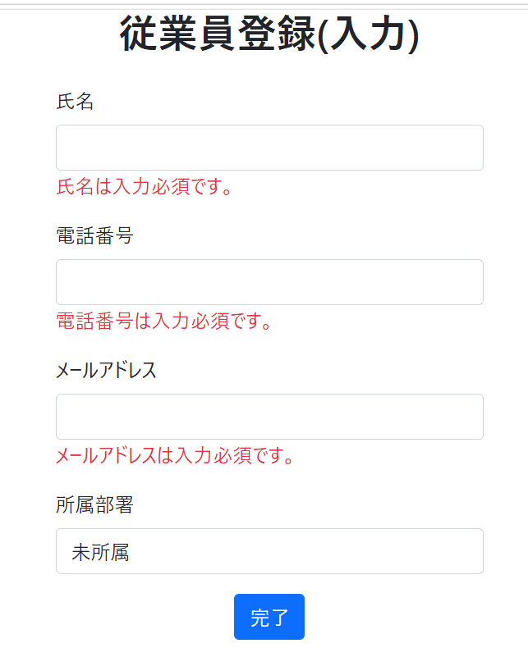
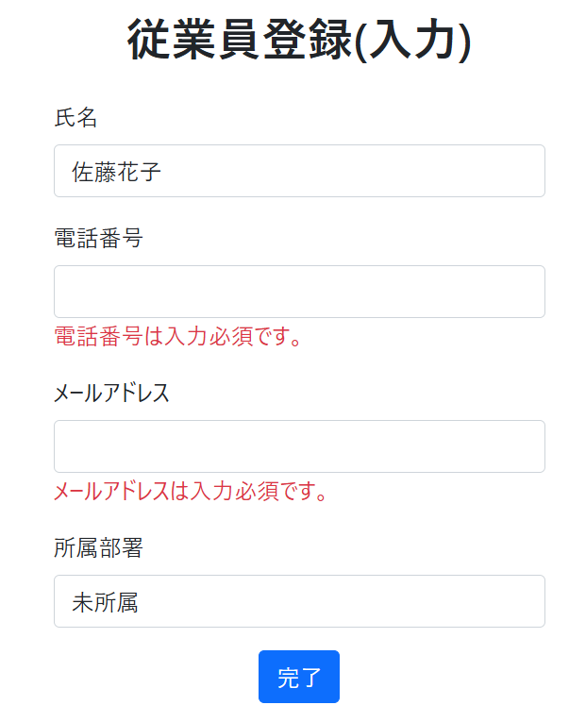
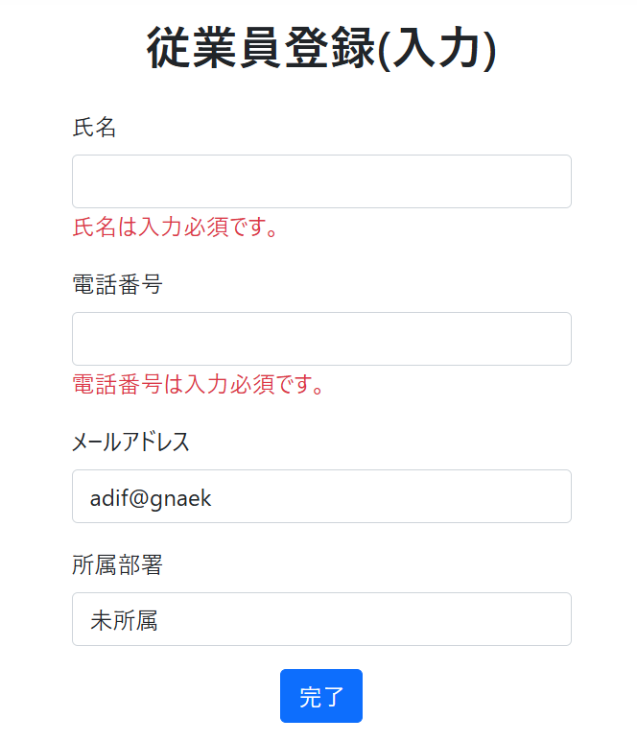
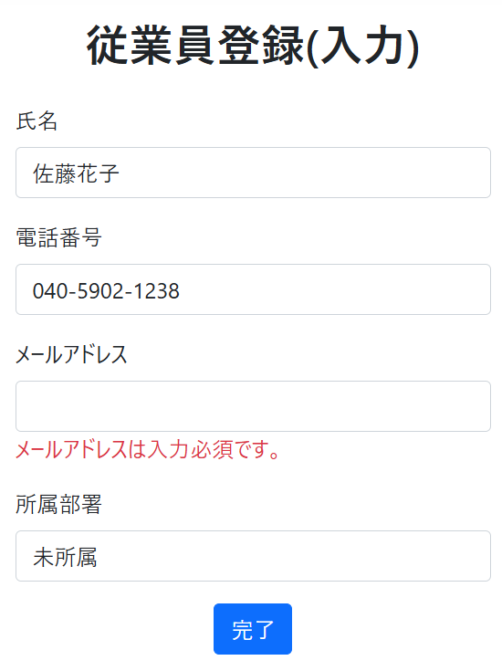
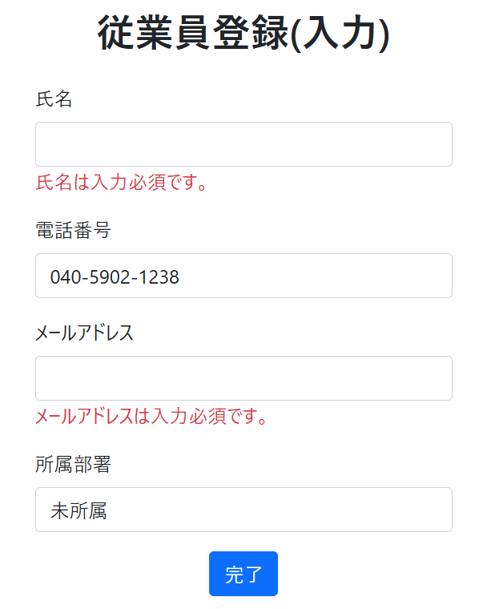

7.電話番号空欄の場合 |  | 6.氏名空欄の場合 | 10.電話番号が不正な値の場合(ハイフン抜き) |  | メールアドレスが不正な値の場合(14.@なし、15.@以降なし)
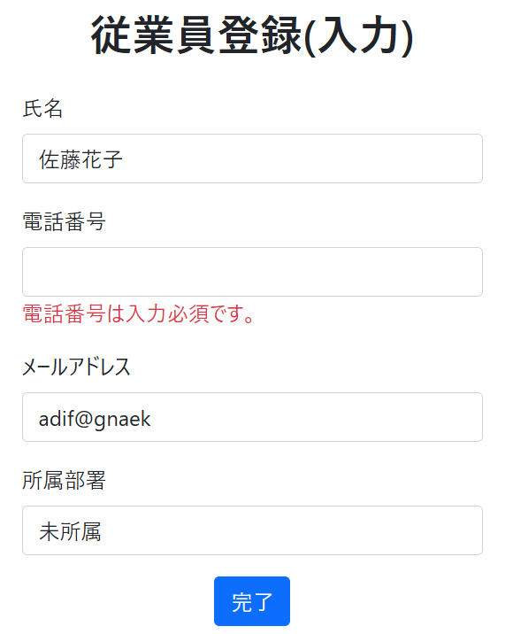
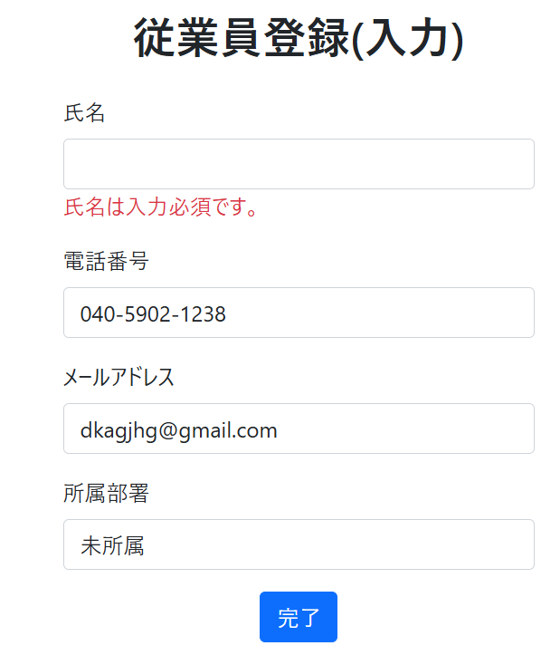
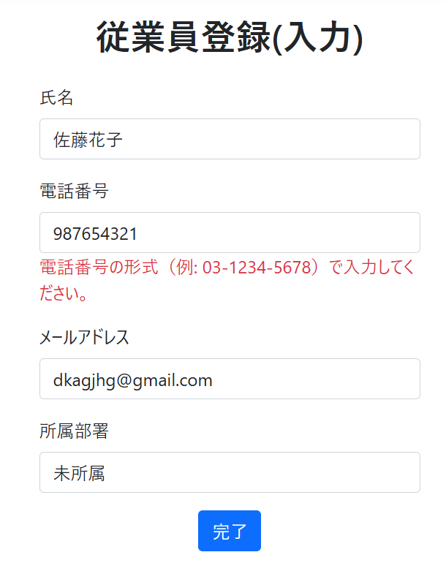
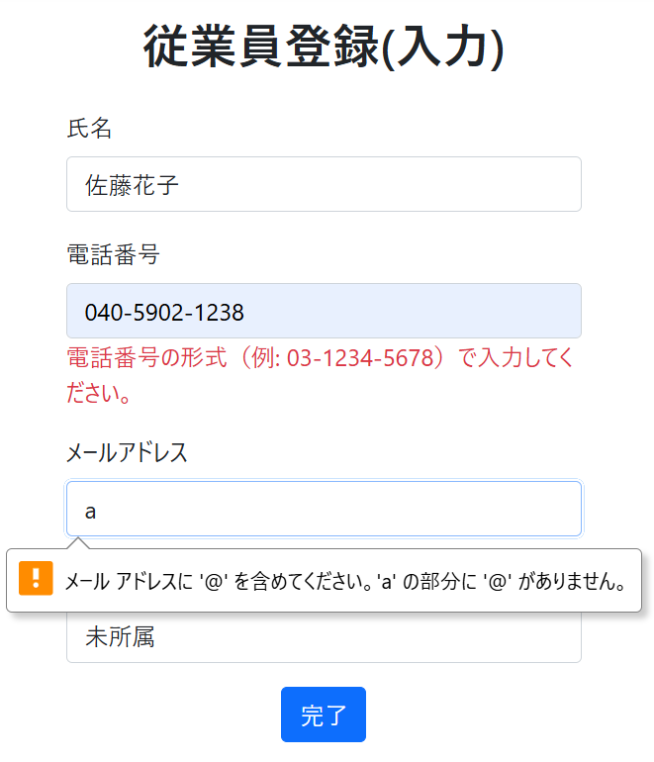
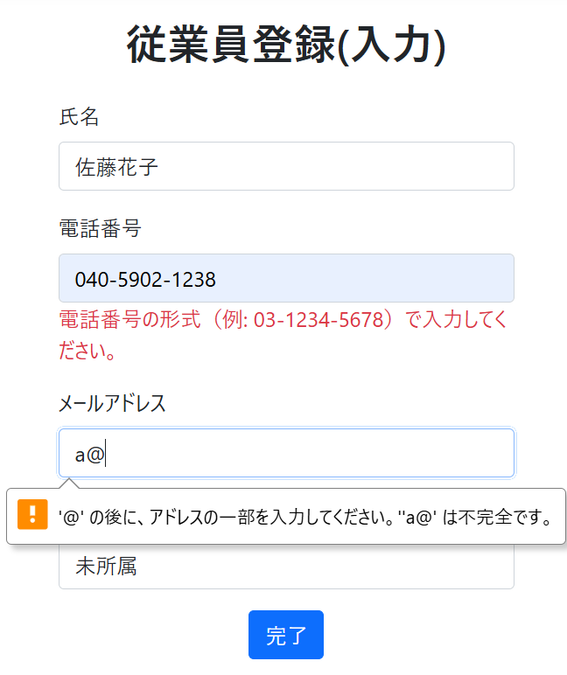

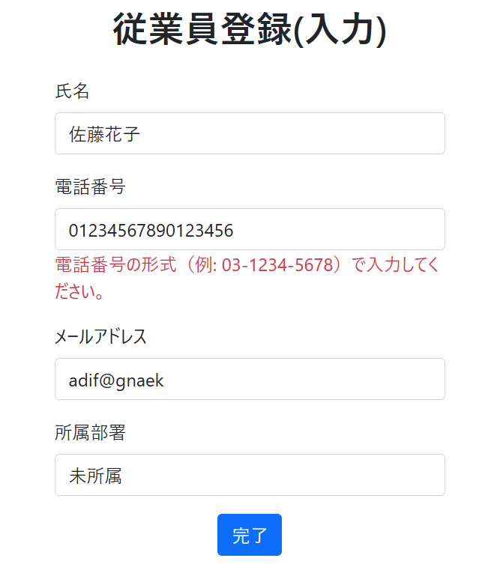
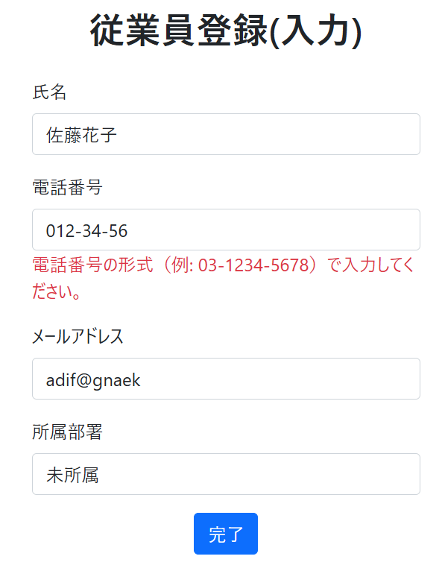
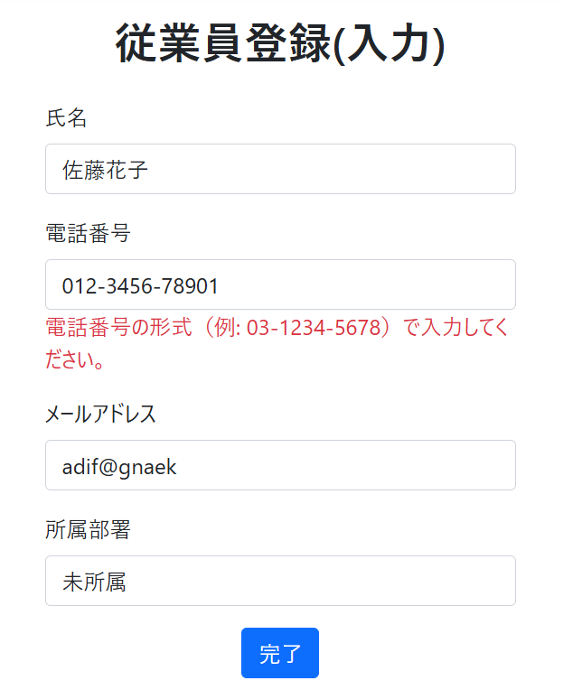
13.電話番号が長い場合 |  | 11.電話番号が短い場合 | 12.電話番号最後が4桁でない場合
 |  |  |  |  | 9.氏名が50字以上の場合、入力できない

電話番号想定文字数
(1~4字)-(1~4字)-(4字)

正常系
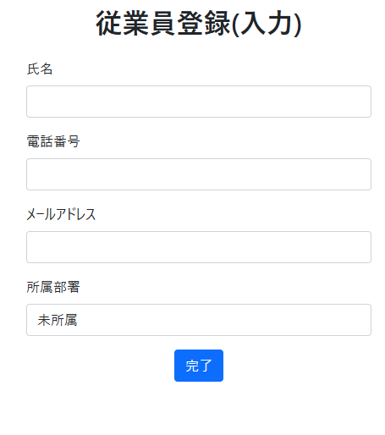
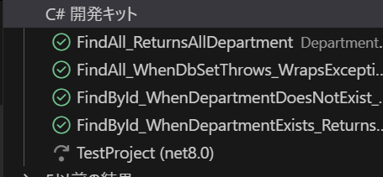
入力欄、ドロップダウンリスト | 2-1.正常値入力後、完了ボタンを押したときの画面 | 2-2.戻るボタンを押したときの挙動
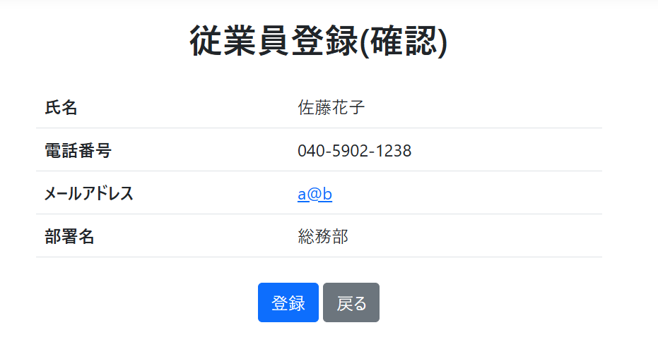
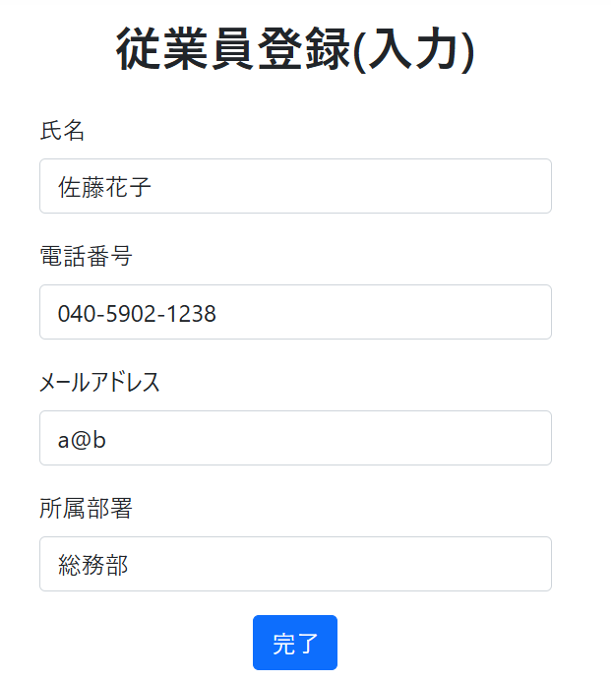
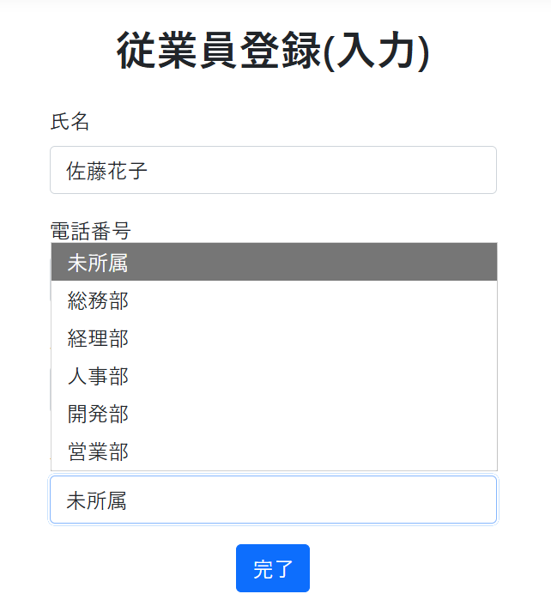

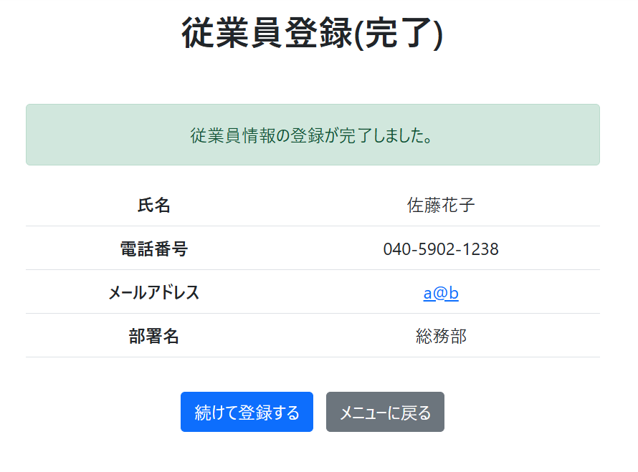
 | 佐藤花子
 | 040-5902-1238 | 2-3.登録ボタンを押したときの挙動 | 2-3.DBへの反映確認
 | a@b
 | 総務部

 | でテスト

3.1

